Testprotocollen
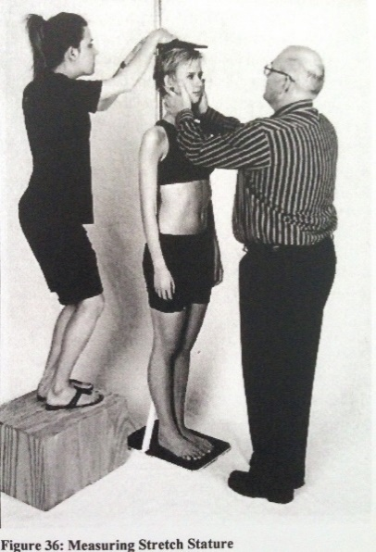
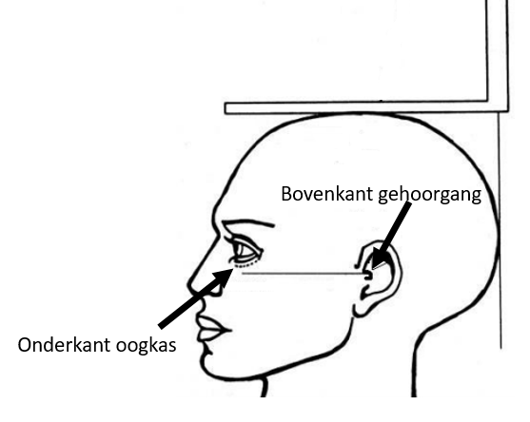
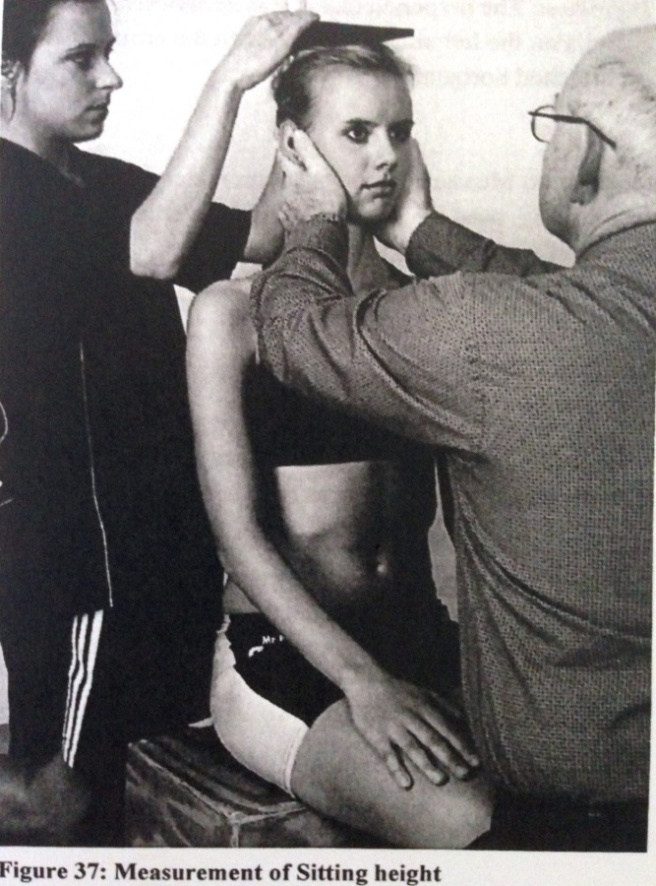
Testprotocol lengte, zithoogte en gewicht.
Benodigdheden:
- Lengtemeter mobiel
- Kruk met loodrecht zitvlak (hoogte noteren)
- Geijkte Weegschaal
- Meetlint minimaal 250cm
- Invulformulieren met board
Voorbereiding:
1. Zet de lengtemeter en weegschaal op een vlakke ondergrond (lengte, gewicht)
2. Zet naast de lengtemeter een kruk met loodrecht zitvlak neer en meet de hoogte van de kruk (zithoogte, krukhoogte)
3. Zoek een hoek van de zaal om het lipje van het meetlint achter te bevestigen (armspanwijdte)
Lengte (cm)
-Zet de lengtemeter op een vlakke ondergrond
-Vraag de sporter de schoenen uit te doen
-Eventuele paardenstaartjes/elastiekjes dienen losgemaakt te worden
-Vraag de sporter staand tegen de lengtemeter plaats te nemen, met een gestrekte rug.
-Vraag de sporter het hoofd recht te houden en in te ademen, zodat er een denkbeeldige horizontale lijn door de bovenkant van de uitwendige gehoorgang en de onderkant van de oogkas getrokken kan worden. Deze lijn staat loodrecht op de lengtemeter waartegen de sporter staat.
-Vraag de sporter diep adem te halen en het hoofd in bovenstaande positie te houden
-Druk eventueel het haar plat
Lees de lengte tot 1 mm nauwkeurig af en noteer als volgt (cm,mm) bijv. 181,3 cm
Zithoogte (cm)
- De uitvoering van deze test is gelijk aan die van de staande lengte, alleen wordt de sporter nu gevraagd plaats te nemen op de kruk (zie onderstaande afbeelding).
- Eventuele paardenstaartjes/elastiekjes dienen losgemaakt te worden
- Vraag de sporter plaats te nemen op de kruk en de handen op de bovenbenen te leggen.
- Zorg ervoor dat de onderrug tegen de lengtemeter aanzit.
- Vraag de sporter het hoofd recht te houden, zodat er een denkbeeldige horizontale lijn door de bovenkant van de uitwendige gehoorgang en de onderkant van de oogkas getrokken kan worden. Deze lijn staat loodrecht op de lengtemeter waartegen de sporter staat.
- Vraag de sporter diep adem te halen en het hoofd in bovenstaande positie te houden.
- Druk eventueel het haar plat.
Lees de lengte tot 1 mm nauwkeurig af en noteer als volgt (cm,mm) bijv. 120,3 cm.
Noteer de hoogte van de kruk ook als volgt (cm,mm) bijv. 50,0 cm.
Gewicht (kg)
- Zet de weegschaal op een rechte ondergrond
- Check of de weegschaal op nul staat
- Vraag de sporter zijn schoenen uit te doen en zijn zakken leeg te maken, zodat hij alleen sportkleding aan heeft (geen zware trainingspakken en/of jassen).
- Laat de sporter (zonder schoenen) op de weegschaal stappen.
- Vraag de sporter om tijdens de meting naar voren te kijken. (ivm verplaatsing zwaartepunt).
Lees het gewicht op 100 gram nauwkeurig af en noteer als volgt (kg,gr) bijv. 78,7 kg

